Speedometer
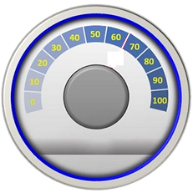
90.0%
DASHBOARD - SPEEDOMETER
Safri Ishak VER-08-MAY-2019 |  |  | SAFRISH@YAHOO.COM | www.tb512.com

 | METER
 | 360 | 90.0% | Formula = Pencapaian/Kinerja
 | 8 | 2.0% | Tebal Jarum
 | 432 | 108.0% | Formula
 | 400 | 200.0% | Skala Meter
 |  |  | 200% artinya Pencapaian 80% jarum menunjuk angka 80 400% artinya Pencapaian 80% jarum menunjuk angka 40
 |  | 70 | Waktu Tunggu Jarum Bergerak (dalam detik/1000)
 |  |  | Legend
 |  |  | Angka bisa diubah (unprotected)

 |  |  | Untuk menggerakkan Jarum Speedometer:
 |  |  | Klik Gambar Speedometer atau Gambar Anak Panah
 |  |  |  |  | 90.0% | Pencapaian/Kinerja
 |  |  | Untuk meng-edit sheet ini (unprotect)
 |  |  | 1. Klik Home
 |  |  | 2. Klik Format
 |  |  | 3. Klik Unprotected Sheet

